工程类型⑥的作业场所选项
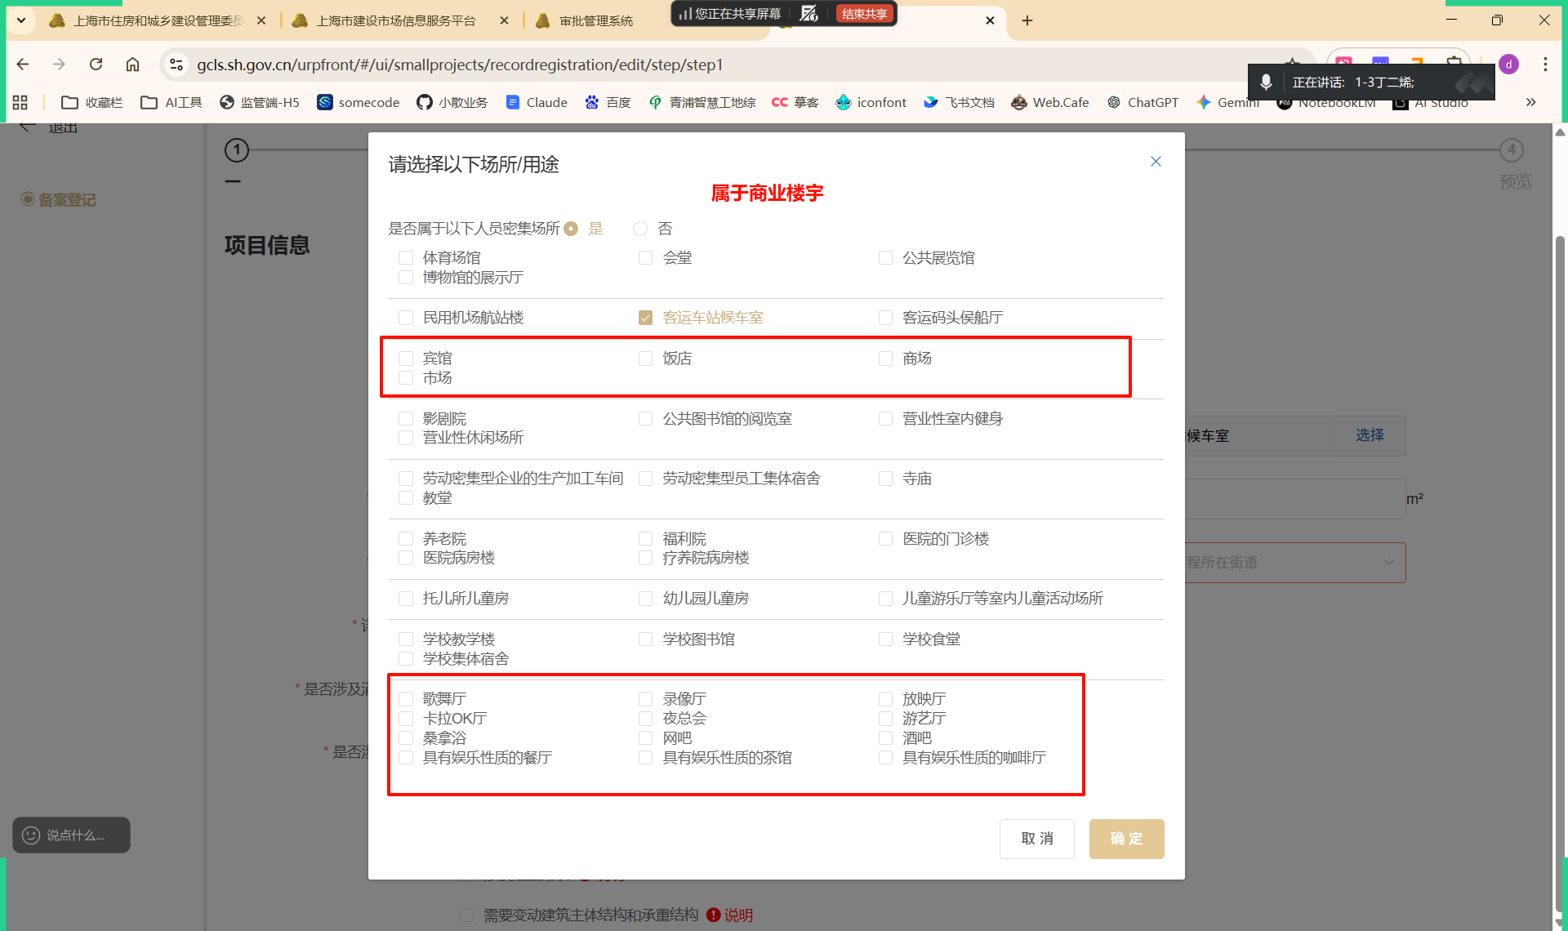
工程类型⑥的作业场所选项
标红的属于商业楼宇
分类 | 公共文化与展览类 | 交通枢纽类 | 商贸与住宿类 | 休闲与文化娱乐类 | 工业生产、居住与宗教类 | 医疗与福利机构类 | 婴幼儿活动场所类 | 教育教学与学生生活类 | 歌舞娱乐与室内游艺类
选项 | 体育场馆 | 民用机场航站楼 | 宾馆 | 影剧院 | 劳动密集型企业的生产加工车间 | 养老院 | 托儿所儿童房 | 学校教学楼 | 歌舞厅
 | 会堂 | 客运车站候车室 | 饭店 | 公共图书馆的阅览室 | 劳动密集型员工集体宿舍 | 福利院 | 幼儿园儿童房 | 学校图书馆 | 录像厅
 | 公共展览馆 | 客运码头候船厅 | 商场 | 营业性室内健身 | 寺庙 | 医院的门诊楼 | 儿童游乐厅等室内儿童活动场所 | 学校食堂 | 放映厅
 | 博物馆的展示厅 |  | 市场 | 营业性休闲场所 | 教堂 | 医院病房楼 |  | 学校集体宿舍 | 卡拉OK厅
 |  |  |  |  |  | 疗养院病房楼 |  |  | 夜总会
 |  |  |  |  |  |  |  |  | 游艺厅
 |  |  |  |  |  |  |  |  | 桑拿浴
 |  |  |  |  |  |  |  |  | 网吧
 |  |  |  |  |  |  |  |  | 酒吧
 |  |  |  |  |  |  |  |  | 具有娱乐性质的餐厅
 |  |  |  |  |  |  |  |  | 具有娱乐性质的茶馆
 |  |  |  |  |  |  |  |  | 具有娱乐性质的咖啡厅

